상품제안서
고급 가죽컵받침 | 상품코드: F26867

 |  |  |  |  |  |  | 02-412-0044 | www.easy1.co.kr
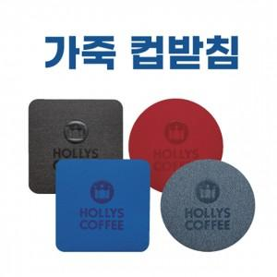

【상세/제작정보】 | 조각비 별도

【인쇄/포장옵션】 | 불박 / 포장불가능

【공급단가】 | 수량 | 300~ | 500~ | 1,000~ | 3,000~ | 5,000~
*VAT별도 | 단가 | 1,250원 | 1,230원 | 1,200원 | 1,170원 | 1,150원

【상품 URL】 | https://dev.easy1.co.kr:443/src/goods_detail.php?gdno=26867

